CVLI
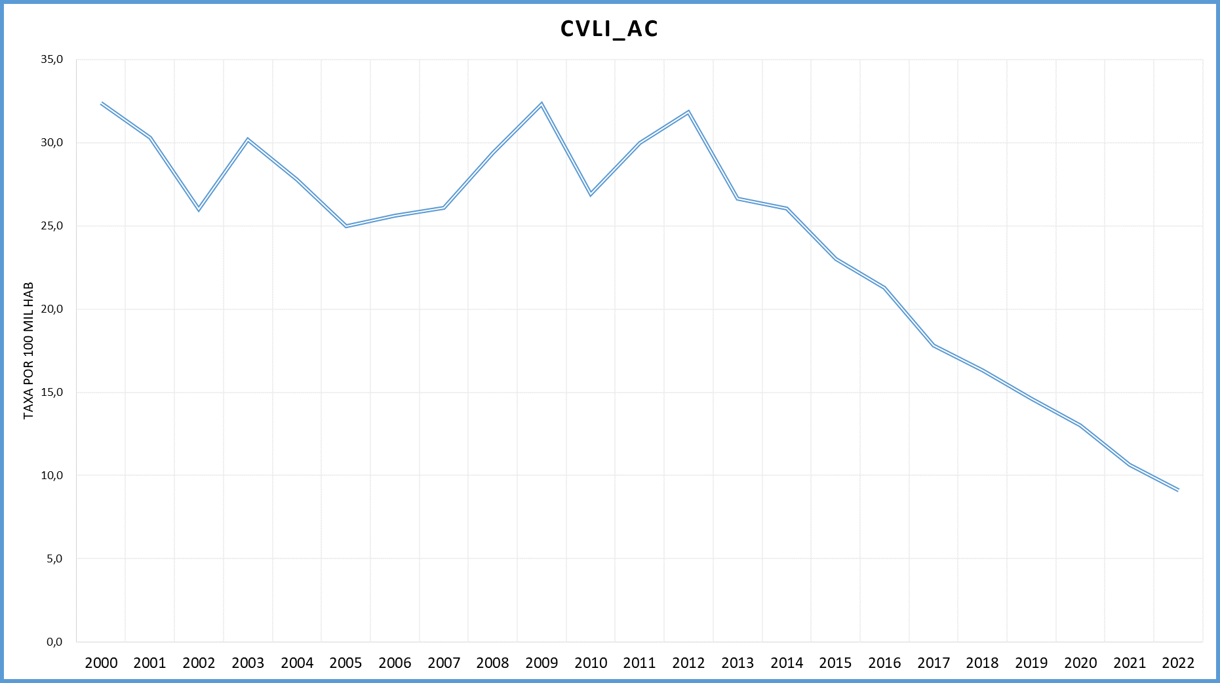
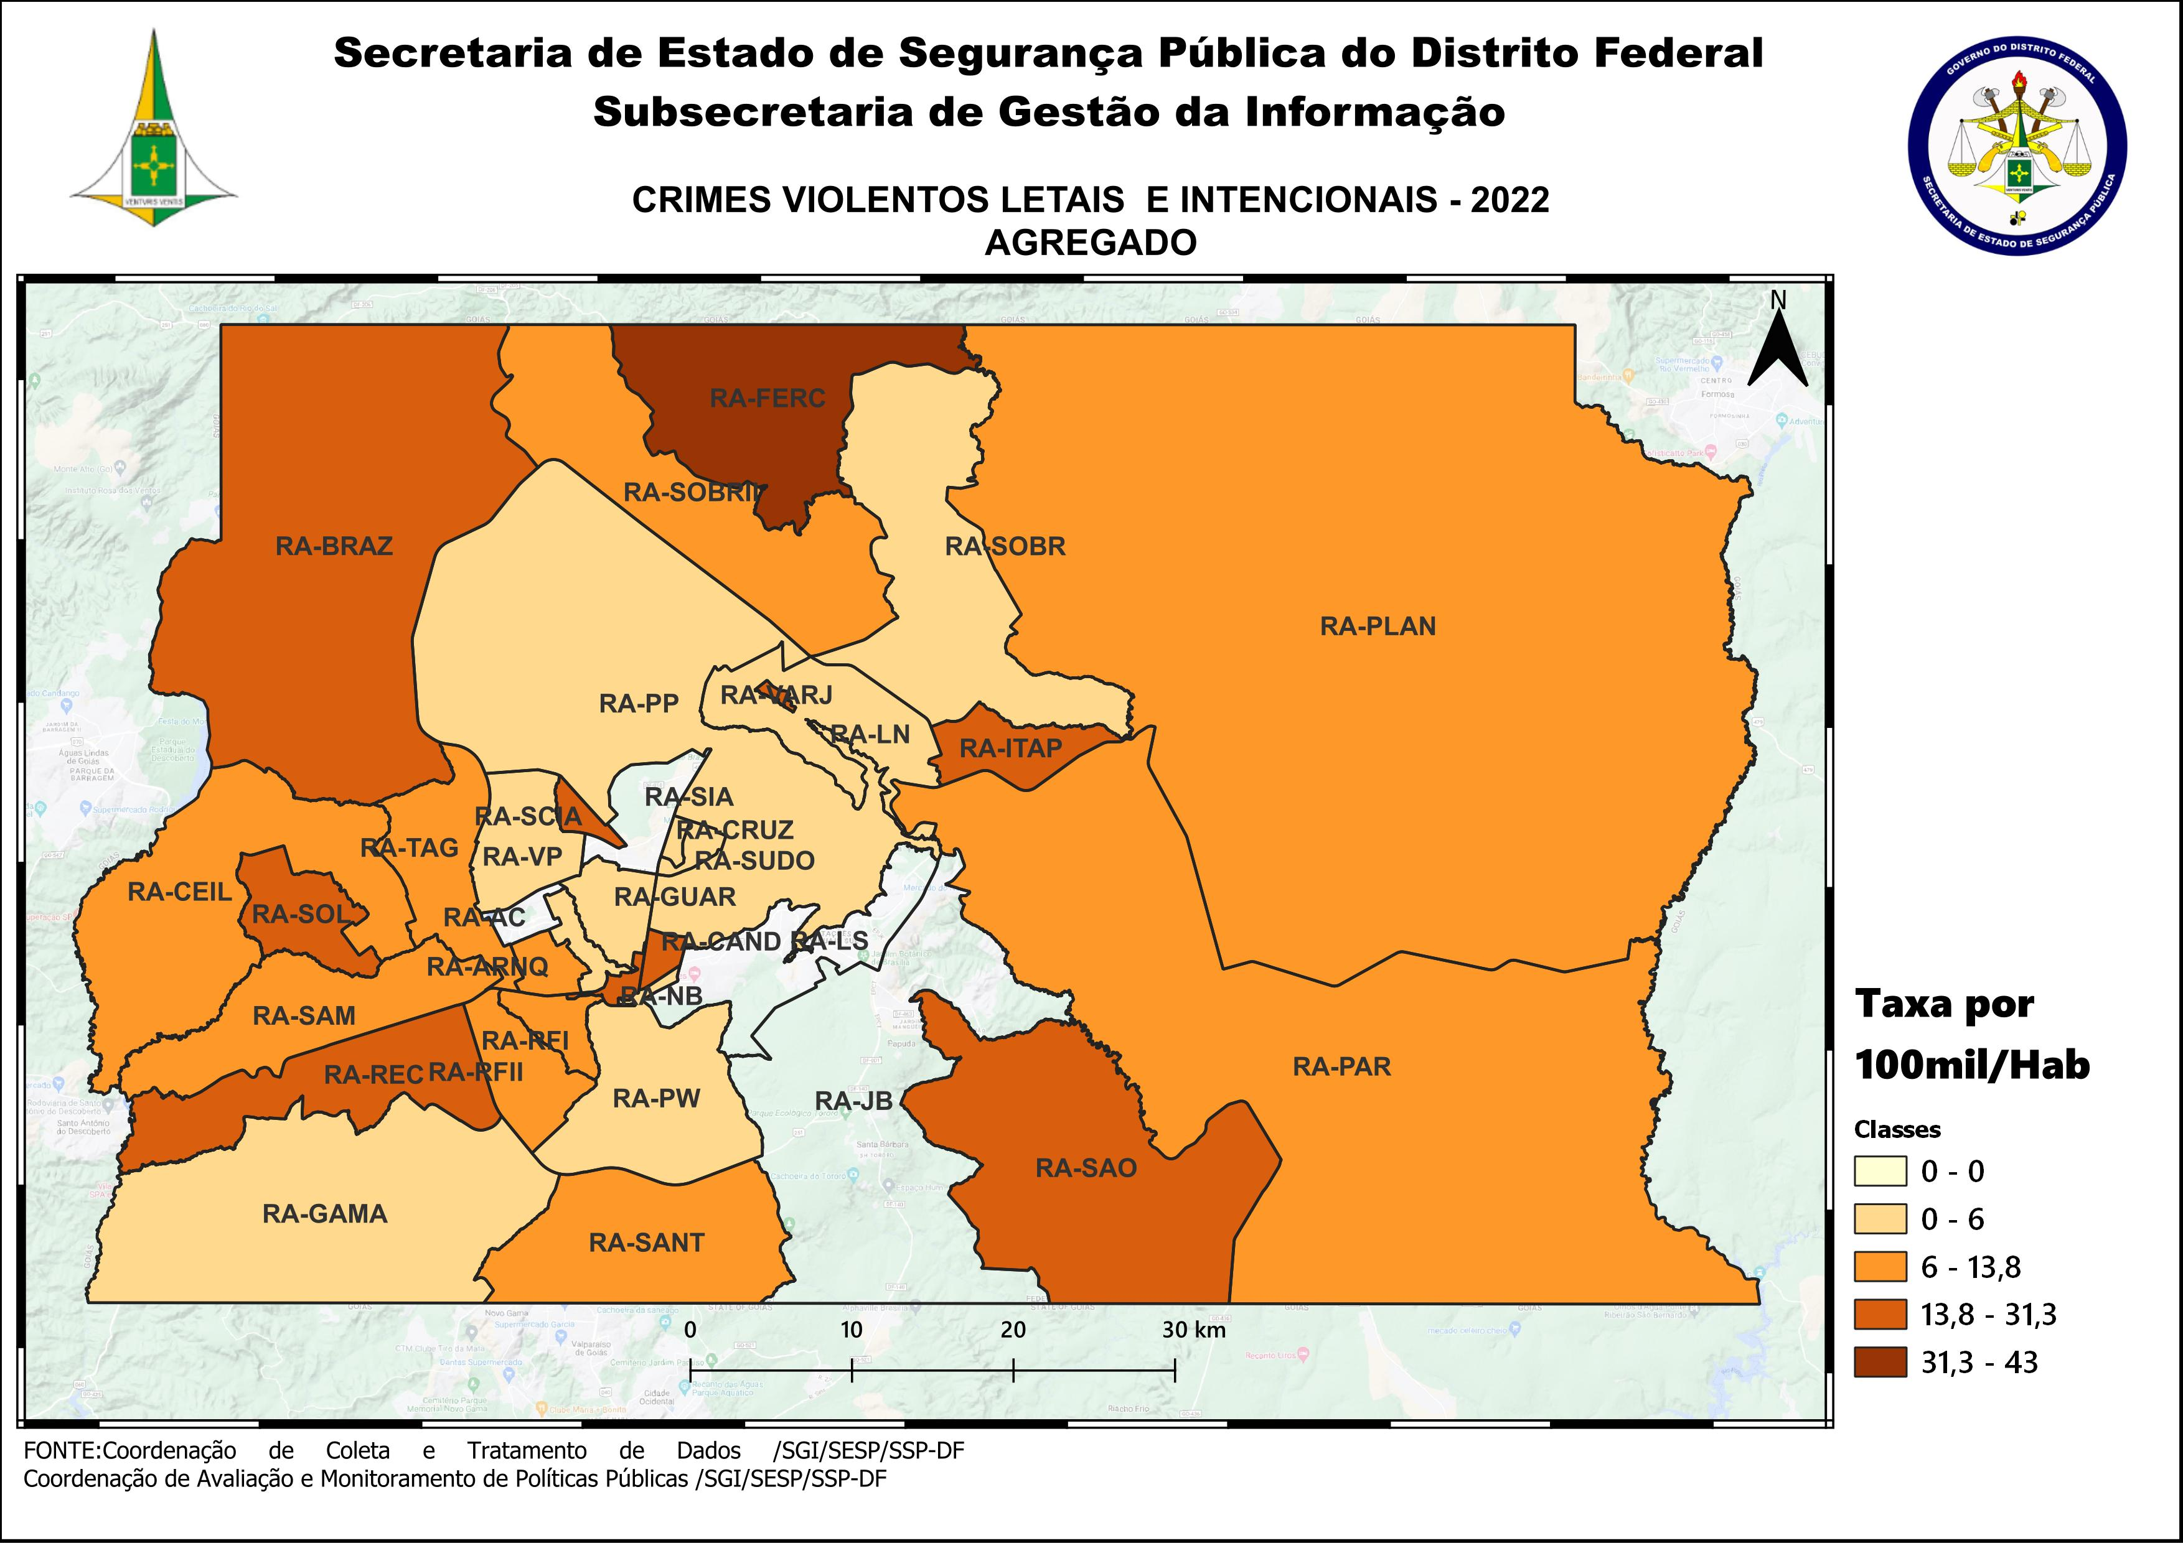
DSC_CIDADE_SEM_CEP | 2011 |  | 2012 |  | 2013 |  | 2014 |  | 2015
 | Registros de Ocorrências | Taxa 100 mil hab. | Registros de Ocorrências | Taxa 100 mil hab. | Registros de Ocorrências | Taxa 100 mil hab. | Registros de Ocorrências | Taxa 100 mil hab. | Registros de Ocorrências | Taxa 100 mil hab.
RA 01_BRASILIA | 23 | 11.0 | 21 | 9.9 | 23 | 10.6 | 23 | 10.6 | 24 | 11.0
RA 02_GAMA | 43 | 33.7 | 48 | 36.6 | 39 | 28.9 | 60 | 43.4 | 40 | 28.2
RA 03_TAGUATINGA | 41 | 20.7 | 44 | 21.5 | 42 | 19.7 | 42 | 19.4 | 39 | 17.8
RA 04_BRAZLANDIA | 28 | 56.7 | 22 | 43.8 | 20 | 39.1 | 11 | 21.3 | 21 | 40.2
RA 05_SOBRADINHO | 9 | 15.2 | 11 | 18.0 | 6 | 10.2 | 9 | 14.7 | 22 | 34.6
RA 06_PLANALTINA | 92 | 56.9 | 81 | 47.0 | 90 | 48.6 | 67 | 35.8 | 62 | 32.7
RA 07_PARANOA | 27 | 63.6 | 24 | 54.4 | 23 | 49.7 | 32 | 67.9 | 25 | 52.1
RA 08_NUCLEO BANDEIRANTE | 3 | 13.3 | 5 | 21.7 | 6 | 25.3 | 3 | 12.3 | 1 | 4.0
RA 09_CEILANDIA | 135 | 33.4 | 170 | 40.1 | 170 | 37.6 | 149 | 31.7 | 118 | 24.1
RA 10_GUARA | 9 | 8.3 | 18 | 16.0 | 14 | 11.7 | 6 | 4.8 | 18 | 13.6
RA 11_CRUZEIRO | 2 | 6.4 | 1 | 3.2 |  | - | 2 | 6.1 | 3 | 9.0
RA 12_SAMAMBAIA | 67 | 33.2 | 90 | 42.4 | 56 | 24.5 | 68 | 28.2 | 49 | 19.3
RA 13_SANTA MARIA | 59 | 49.4 | 49 | 40.6 | 60 | 48.9 | 44 | 35.5 | 59 | 47.2
RA 14_SAO SEBASTIAO | 43 | 55.3 | 49 | 57.4 | 46 | 46.5 | 45 | 45.2 | 27 | 27.0
RA 15_RECANTO DAS EMAS | 41 | 32.9 | 66 | 50.9 | 40 | 28.8 | 48 | 33.8 | 41 | 28.2
RA 16_LAGO SUL | 2 | 6.7 | 2 | 6.7 | 1 | 3.3 | 2 | 6.6 | 1 | 3.4
RA 17_RIACHO FUNDO | 5 | 14.2 | 10 | 27.7 | 11 | 29.3 | 4 | 10.3 | 5 | 12.5
RA 18_LAGO NORTE | 3 | 8.9 |  | - | 1 | 2.9 | 1 | 2.8 | 5 | 13.8
RA 19_CANDANGOLANDIA* | 5 |  | 1 |  | 8 |  | 8 |  | 7
RA 20_AGUAS CLARAS | 14 | 12.7 | 27 | 23.9 | 8 | 6.7 | 11 | 8.6 | 11 | 8.0
RA 21_RIACHO FUNDO 2 | 12 | 32.4 | 6 | 15.9 | 4 | 10.1 | 11 | 24.4 | 5 | 9.7
RA 22_SUDOESTE |  | - |  | - | 1 | 1.9 | 2 | 3.8 |  | -
RA 23_VARJAO DO TORTO* | 6 |  |  |  | 3 |  | 3
RA 24_PARK WAY* | 1 |  | 3 |  |  |  |  |  | 2
RA 25_ESTRUTURAL | 35 | 108.9 | 43 | 130.2 | 33 | 94.0 | 18 | 48.6 | 25 | 64.1
RA 26_SOBRADINHO 2 | 24 | 25.5 | 5 | 5.3 | 11 | 11.3 | 24 | 24.2 | 22 | 21.8
RA 27_JARDIM BOTANICO | 1 | 4.2 | 3 | 12.4 | 1 | 4.0 |  | - |  | -
RA 28_ITAPOA | 40 | 71.0 | 27 | 47.1 | 12 | 20.1 | 29 | 45.3 | 31 | 45.2
RA 29_SIA* | 4 |  | 4 |  | 3 |  | 7 |  | 1
RA 30_VICENTE PIRES | 9 | 13.3 | 9 | 13.0 | 7 | 9.7 | 10 | 13.8 | 4 | 5.5
RA 31_FERCAL* |  |  | 4 |  | 4 |  | 4 |  | 3
TOTAL DF | 783 | 30.0 | 843 | 31.8 | 743 | 26.6 | 743 | 26.0 | 671 | 23.0
Fonte: Banco Millenium - GEPAD/COOCOLETRA/SGI/SSPDF
* Taxa índice calculada apenas para as RA´s com população superior a 20.000 habitantes
DSC_CIDADE_SEM_CEP | 2016 |  | 2017
 | Registros de Ocorrências | Taxa 100 mil hab. | Registros de Ocorrências | Taxa 100 mil hab.
RA 01_BRASILIA | 16 | 7.3 | 21 | 9.5
RA 02_GAMA | 43 | 29.6 | 39 | 26.1
RA 03_TAGUATINGA | 31 | 13.9 | 26 | 11.5
RA 04_BRAZLANDIA | 20 | 37.8 | 15 | 28.1
RA 05_SOBRADINHO | 18 | 27.3 | 17 | 24.9
RA 06_PLANALTINA | 65 | 34.0 | 63 | 32.6
RA 07_PARANOA | 34 | 69.5 | 12 | 24.1
RA 08_NUCLEO BANDEIRANTE | 4 | 15.5 | 1 | 3.8
RA 09_CEILANDIA | 96 | 18.9 | 89 | 16.8
RA 10_GUARA | 6 | 4.3 | 5 | 3.4
RA 11_CRUZEIRO | 2 | 5.9 |  | -
RA 12_SAMAMBAIA | 55 | 20.5 | 53 | 18.7
RA 13_SANTA MARIA | 40 | 31.7 | 37 | 29.0
RA 14_SAO SEBASTIAO | 44 | 43.7 | 32 | 31.6
RA 15_RECANTO DAS EMAS | 51 | 34.3 | 20 | 13.2
RA 16_LAGO SUL | 1 | 3.4 | 1 | 3.5
RA 17_RIACHO FUNDO | 3 | 7.2 | 6 | 14.0
RA 18_LAGO NORTE | 1 | 2.7 | 1 | 2.6
RA 19_CANDANGOLANDIA* | 2 |  | 6
RA 20_AGUAS CLARAS | 3 | 2.0 | 6 | 3.7
RA 21_RIACHO FUNDO 2 | 12 | 20.3 | 6 | 8.8
RA 22_SUDOESTE | 1 | 1.9 |  | -
RA 23_VARJAO DO TORTO* | 2 |  | 1
RA 24_PARK WAY* |  |  | 1
RA 25_ESTRUTURAL | 19 | 46.2 | 20 | 46.1
RA 26_SOBRADINHO 2 | 24 | 23.4 | 23 | 22.1
RA 27_JARDIM BOTANICO | 1 | 3.5 |  | -
RA 28_ITAPOA | 25 | 34.0 | 23 | 29.2
RA 29_SIA* | 3 |  | 4
RA 30_VICENTE PIRES | 8 | 11.0 | 6 | 8.2
RA 31_FERCAL* | 5 |  | 9
TOTAL DF | 635 | 21.3 | 543 | 17.8
Fonte: Banco Millenium - GEPAD/COOCOLETRA/SGI/SSPDF
* Taxa índice calculada apenas para as RA´s com população superior a 20.000 habitantes
DSC_CIDADE_SEM_CEP | 2018 |  | 2019 |  | 2020 |  | 2021 |  | 2022
 | Registros de Ocorrências | Taxa 100 mil hab. | Registros de Ocorrências | Taxa 100 mil hab. | Registros de Ocorrências | Taxa 100 mil hab. | Registros de Ocorrências | Taxa 100 mil hab. | Registros de Ocorrências | Taxa 100 mil hab.
RA 01_BRASILIA | 21 | 9.5 | 21 | 9.3 | 14 | 6.1 | 7 | 3.1 | 8 | 3.6
RA 02_GAMA | 28 | 21.1 | 20 | 14.5 | 17 | 11.8 | 14 | 10.2 | 6 | 4.6
RA 03_TAGUATINGA | 26 | 12.6 | 20 | 9.7 | 23 | 11.0 | 17 | 8.1 | 17 | 8.0
RA 04_BRAZLANDIA | 24 | 44.8 | 3 | 5.1 | 6 | 9.4 | 9 | 16.1 | 8 | 16.4
RA 05_SOBRADINHO | 13 | 21.6 | 20 | 30.6 | 8 | 11.2 | 8 | 10.9 | 3 | 4.0
RA 06_PLANALTINA | 53 | 29.9 | 47 | 25.2 | 40 | 20.4 | 18 | 9.7 | 22 | 12.4
RA 07_PARANOA | 13 | 19.8 | 17 | 24.3 | 19 | 25.4 | 15 | 21.5 | 9 | 13.8
RA 08_NUCLEO BANDEIRANTE | 3 | 12.7 | - | - | 2 | 8.3 | 2 | 8.3 | 4 | 16.6
RA 09_CEILANDIA | 79 | 22.9 | 51 | 14.6 | 52 | 14.7 | 49 | 14.0 | 37 | 10.6
RA 10_GUARA | 5 | 3.7 | 1 | 0.7 | 3 | 2.1 | 10 | 7.0 | 4 | 2.8
RA 11_CRUZEIRO | - | - | 2 | 6.5 | - | - | 1 | 3.2 | 1 | 3.2
RA 12_SAMAMBAIA | 33 | 14.2 | 43 | 18.0 | 41 | 16.7 | 25 | 10.1 | 19 | 7.6
RA 13_SANTA MARIA | 22 | 17.1 | 22 | 17.0 | 20 | 15.5 | 17 | 13.0 | 17 | 12.8
RA 14_SAO SEBASTIAO | 29 | 25.2 | 27 | 23.4 | 18 | 15.5 | 24 | 20.2 | 24 | 19.7
RA 15_RECANTO DAS EMAS | 25 | 19.2 | 22 | 16.8 | 26 | 19.6 | 12 | 9.0 | 23 | 17.1
RA 16_LAGO SUL | 3 | 10.1 | - | - | - | - | - | - | - | -
RA 17_RIACHO FUNDO | 3 | 7.2 | 3 | 7.0 | 2 | 4.6 | 2 | 4.5 | 4 | 8.9
RA 18_LAGO NORTE | 1 | 3.0 | 2 | 5.7 | 1 | 2.7 | 3 | 8.0 | 2 | 5.3
RA 19_CANDANGOLANDIA* | - | - | - | - | 2 | 12.2 | 1 | 6.1 | 3 | 18.4
RA 20_AGUAS CLARAS | 3 | 2.6 | 3 | 2.5 | 4 | 3.2 | 4 | 3.3 | - | -
RA 21_RIACHO FUNDO 2 | 7 | 8.2 | 9 | 10.1 | 7 | 7.5 | 10 | 13.7 | 5 | 8.8
RA 22_SUDOESTE | - | - | 2 | 3.7 | 2 | 3.6 | - | - | 2 | 3.6
RA 23_VARJAO DO TORTO* | 1 | 11.4 | 2 | 22.7 | 4 | 45.3 | 1 | 11.2 | 2 | 22.0
RA 24_PARK WAY* | 1 | 4.9 | - | - | 2 | 8.7 | - | - | 1 | 4.3
RA 25_ESTRUTURAL | 20 | 56.3 | 19 | 52.6 | 12 | 32.6 | 19 | 50.6 | 12 | 31.3
RA 26_SOBRADINHO 2 | 15 | 17.5 | 8 | 9.8 | 8 | 10.2 | 6 | 7.6 | 9 | 11.3
RA 27_JARDIM BOTANICO | - | - | - | - | - | - | 1 | 1.9 | - | -
RA 28_ITAPOA | 20 | 32.2 | 25 | 39.4 | 15 | 23.2 | 14 | 21.4 | 10 | 15.2
RA 29_SIA* | 4 |  | 4 |  | 3 |  | 1 |  | 1
RA 30_VICENTE PIRES | 8 | 12.0 | 6 | 8.6 | 8 | 10.9 | 3 | 3.8 | 5 | 6.0
RA 31_FERCAL* | 5 | 58.3 | 5 | 55.5 | 4 | 42.2 | 3 | 32.0 | 4 | 43.0
RA 32_SOL NASCENTE/POR DO SOL | 18 | 20.5 | 32 | 35.8 | 27 | 29.6 | 30 | 32.2 | 17 | 17.8
RA 33_ARNIQUEIRA | 3 | 6.5 | 5 | 10.8 | 7 | 15.0 | 4 | 8.5 | 6 | 12.6
TOTAL DF | 486 | 16.3 | 441 | 14.6 | 397 | 13.0 | 330 | 10.7 | 285 | 9.1
Fonte: Banco Millenium - GEPAD/COOCOLETRA/SGI/SSPDF
* Taxa índice calculada apenas para as RA´s com população superior a 20.000 habitantes

